Sheet1
报价单
序号 | 产品名称 | 规格 | 单位 | 单价 | 数量 | 金额 | 产品图片 | 材质说明
1 | 五节档案柜 | 900*380*2050 | 组 |  | 16 | 0 | 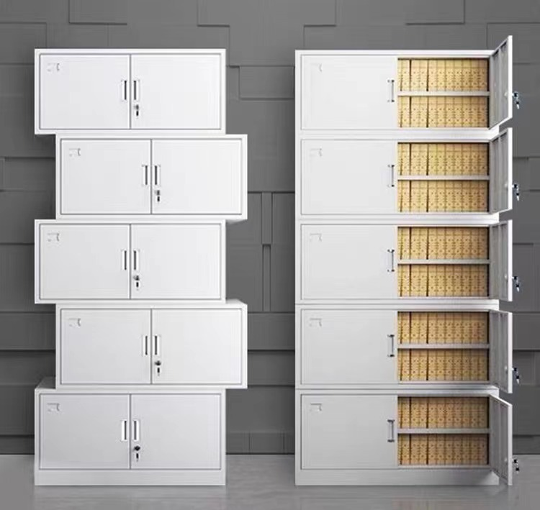 | 1、规格：900*380*2050 2、基材：采用优质一级冷轧钢板，柜体、门板采用0.8mm， 3、产品结构： （1）柜体分5层，每层左右均为铁开门。 （2）每扇门均带把手和锁。 4、生产工艺： （1）柜体采用日本进口AMADA全自动数控机床剪裁，数控机床冲切、折弯、精密脉冲无痕点焊成型。 （2）表面喷涂：采用大型智能自动喷塑生产线表面工艺加工，柜体先经酸洗去锈、热水漂洗、清水漂洗、脱脂去油、清水漂洗、清水漂洗、再进行磷化表面钝化处理，清水漂洗、热水漂洗，烘干预热后进行环氧树酯静电粉沫喷涂，涂层厚度实测值为70-80µm，经高温流平、固化等工序，使喷塑涂层耐腐蚀、耐冲击性能达到甚至高于国家标准。
2 | 中二斗 | 900*400*1850 | 台 |  | 4 | 0 | 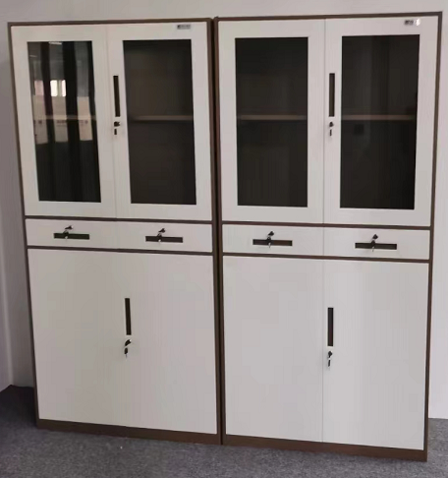 | 1、规格：900*400*1850 2、基材：采用优质一级冷轧钢板，柜体、门板采用0.8mm， 3、产品结构： （1）柜体每层均为铁开门。 （2）每扇门均带把手和锁。 4、生产工艺： （1）柜体采用日本进口AMADA全自动数控机床剪裁，数控机床冲切、折弯、精密脉冲无痕点焊成型。 （2）表面喷涂：采用大型智能自动喷塑生产线表面工艺加工，柜体先经酸洗去锈、热水漂洗、清水漂洗、脱脂去油、清水漂洗、清水漂洗、再进行磷化表面钝化处理，清水漂洗、热水漂洗，烘干预热后进行环氧树酯静电粉沫喷涂，涂层厚度实测值为70-80µm，经高温流平、固化等工序，使喷塑涂层耐腐蚀、耐冲击性能达到甚至高于国家标准。
3 | 承重货架 | 2000*1500*500 | 组 |  | 6 | 0 | 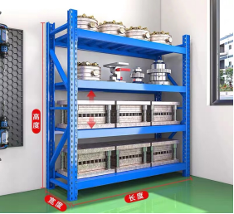 | 1、规格：2000*1500*500 2、产品结构 （1)钢板：选用优质加厚冷轧钢板，坚固耐用、不易变形，三角稳固支撑，蝴蝶卡扣连接，立柱，1.5mm横杠。 （2）层板：1.5mm层板1.0mm，表面采用优质环保粉末静电喷塑。 3、生产工艺： （1）架体采用日本进口AMADA全自动数控机床剪裁，数控机床冲切、折弯、精密脉冲无痕点焊成型。 （2）表面喷涂：采用大型智能自动喷塑生产线表面工艺加工，架体先经酸洗去锈、热水漂洗、清水漂洗、脱脂去油、清水漂洗、清水漂洗、再进行磷化表面钝化处理，清水漂洗、热水漂洗，烘干预热后进行环氧树酯静电粉沫喷涂，涂层厚度实测值为70-80µm，经高温流平、固化等工序，使喷塑涂层耐腐蚀、耐冲击性能达到甚至高于国家标准。 4、五金：采用优质五金配件。
4 | 承重货架 | 2000*1450*500 | 组 |  | 4 | 0 |  | 1、规格：2000*1450*500 2、产品结构 （1)钢板：选用优质加厚冷轧钢板，坚固耐用、不易变形，三角稳固支撑，蝴蝶卡扣连接，立柱，1.5mm横杠。 （2）层板：1.5mm层板1.0mm，表面采用优质环保粉末静电喷塑。 3、生产工艺： （1）架体采用日本进口AMADA全自动数控机床剪裁，数控机床冲切、折弯、精密脉冲无痕点焊成型。 （2）表面喷涂：采用大型智能自动喷塑生产线表面工艺加工，架体先经酸洗去锈、热水漂洗、清水漂洗、脱脂去油、清水漂洗、清水漂洗、再进行磷化表面钝化处理，清水漂洗、热水漂洗，烘干预热后进行环氧树酯静电粉沫喷涂，涂层厚度实测值为70-80µm，经高温流平、固化等工序，使喷塑涂层耐腐蚀、耐冲击性能达到甚至高于国家标准。 4、五金：采用优质五金配件。
5 | 定制文件柜 | 950*500*1850 | 组 |  | 2 | 0 | 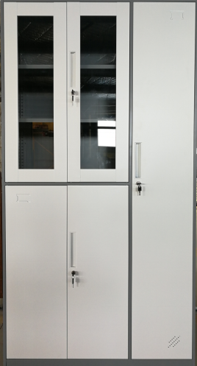 | 1、规格：950*500*1850 2、基材：采用优质一级冷轧钢板，柜体、门板采用0.8mm， 3、产品结构： （1）柜体均为铁开门。 （2）每扇门均带把手和锁。 4、生产工艺： （1）柜体采用日本进口AMADA全自动数控机床剪裁，数控机床冲切、折弯、精密脉冲无痕点焊成型。 （2）表面喷涂：采用大型智能自动喷塑生产线表面工艺加工，柜体先经酸洗去锈、热水漂洗、清水漂洗、脱脂去油、清水漂洗、清水漂洗、再进行磷化表面钝化处理，清水漂洗、热水漂洗，烘干预热后进行环氧树酯静电粉沫喷涂，涂层厚度实测值为70-80µm，经高温流平、固化等工序，使喷塑涂层耐腐蚀、耐冲击性能达到甚至高于国家标准。

注：
1、此报价为含税报价
2、此报价包含运输费、搬运费、人工费等一切费用
3、质保 年
4、 工作日内将货物送到甲方指定地点
5、乙方需缴纳合同总金额5%的履约保证金，质保期满后甲方无息退还

